アカウント関連画面
ログイン
新規登録
メールアドレス
example@email.com
パースワード入力
パースワード
ログイン
HealthLog
家族みんなの健康を、ひとつに。
💟
健康データは安全に暗号化されて保存されます
パースワードを忘れた❓
新規登録
ログイン
メールアドレス
example@email.com
8文字以上
パースワード
登録する
HealthLog
家族みんなの健康を、ひとつに。
💟
健康データは安全に暗号化されて保存されます
お名前
山田 太郎
パスワード再設定
新しいパスワード
パスワード入力
パースワード確認
パースワード
登録する
HealthLog
家族みんなの健康を、ひとつに。
💟
健康データは安全に暗号化されて保存されます
※パスワードは8文字以上で入力してください
※ 大文字、小文字、数字、特集記号（＠、＆、％...）必須

ログイン画面
新規登録画面
パスワード再設定画面

最初のプロフィールを追加画面

プロフィール管理
本人・家族のプロフィールを管理します
追加
プロフィールがありません
最初のプロフィールを追加する
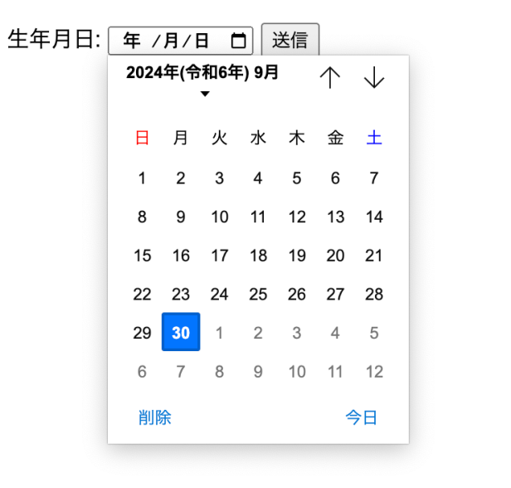
プロフィールを追加
名前 ⭐️
例：山田 太郎
生年月日⭐️
年 / 月 / 日
関係 ⭐️
本人
性別
選択してください
身長 ⭐️
例：170.0
キャンセル
保存する
本人
本人
父
母
子供
その他
選択してください
男性
女性
その他

ログイン画面➡プロフィールを選択画面（既存プロフィール）

プロフィールを選択
記録を確認するプロフィールを選んでください
💟
山
山田 太郎
男性
1974-01-01(52歳)

ホーム画面－プロフィール画面
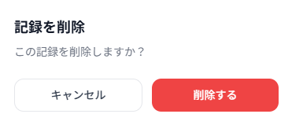
山
山田 太郎
52歳・身長170㎝
本人
健康管理ホーム
体重
ーー
未記録
睡眠
ーー
未記録
水分
ーー
未記録
歩数
ーー
未記録
最近の健康メモ
健康メモありません
全て見る
HealthLog
💟
ホーム
体重
睡眠
水分
歩数
山
山田
太郎
本人
ログアウト
メモ―
プロフィール管理
田
山
山田 太郎
本人
田中 次郎
父

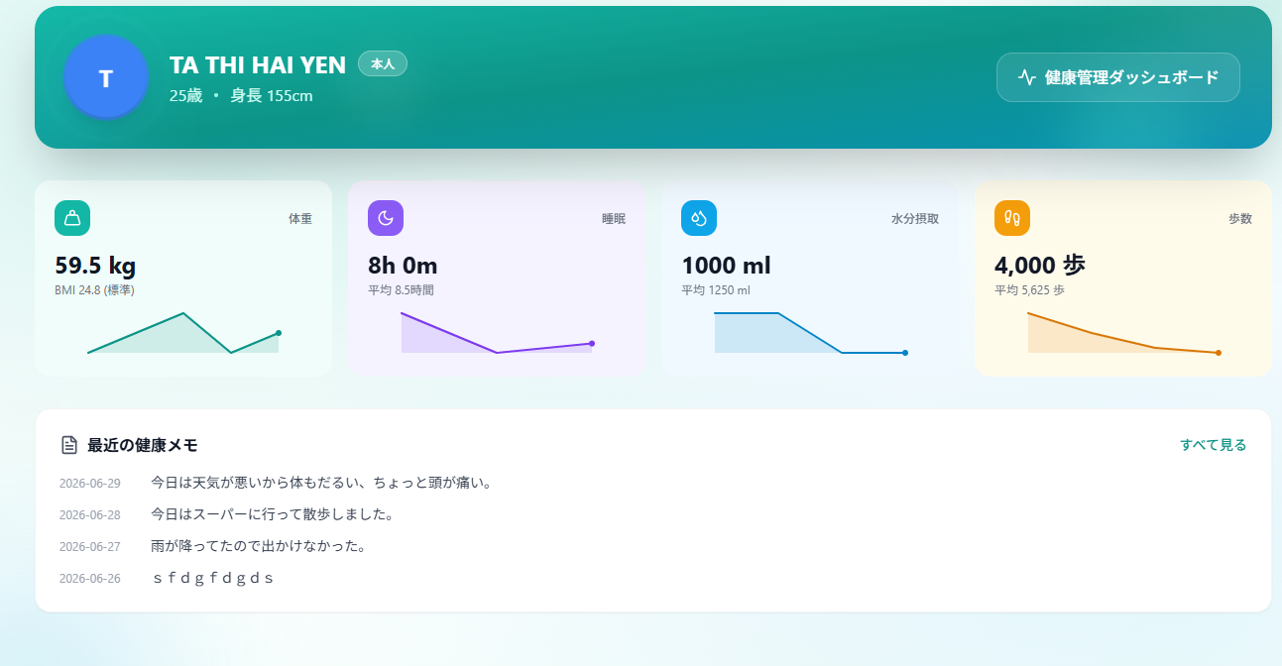
山
山田 太郎
52歳・身長170㎝
健康管理ホーム

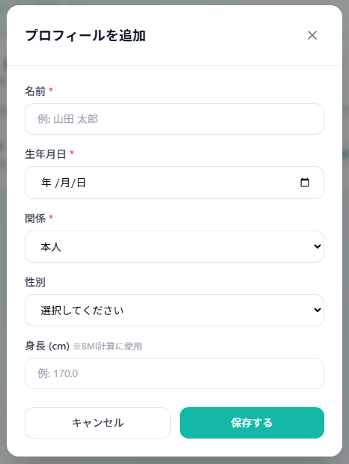
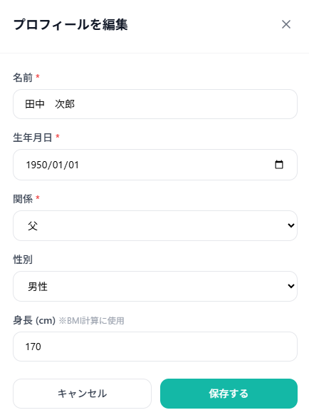
HealthLog
💟
ログアウト
ホーム
体重
睡眠
水分
歩数
メモ―
プロフィール管理
山田
太郎
本人
山
プロフィール管理
本人・家族のプロフィールを管理します
追加
山
山田 太郎
1974-01-01(52歳) / 身長: 175cm
選択➡️
田
田中 次郎
1950-01-01(76歳) / 身長: 170cm
選択中
本人
父

体重・睡眠・歩数・水分・メモ画面
HealthLog
💟
ホーム
体重
睡眠
水分
歩数
山
山田
太郎
本人
ログアウト
メモ―
プロフィール管理
メモ―を追加
健康メモ
山田 太郎の健康メモ
年/月/日
年/月/日
～
2026－4－4
今日はおなかが痛い
9/500文字
2026－3－3
今日はおなかが痛い
9/500文字
2026－1－1
今日はおなかが痛い
9/500文字
2026ー2－2
今日はおなかが痛い
9/500文字

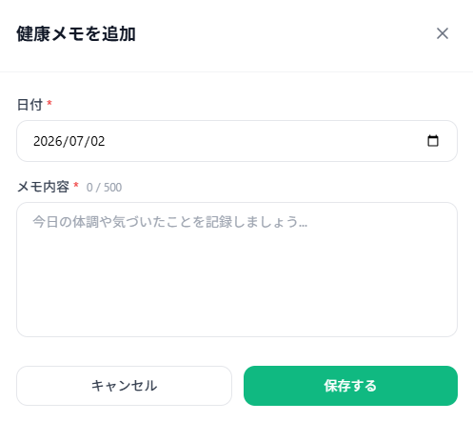
最初のメモを追加する
健康メモありません
HealthLog
💟
ホーム
体重
睡眠
水分
歩数
山
山田
太郎
本人
ログアウト
メモ―
プロフィール管理
メモ―を追加
健康メモ
山田 太郎の健康メモ
年/月/日
年/月/日
～

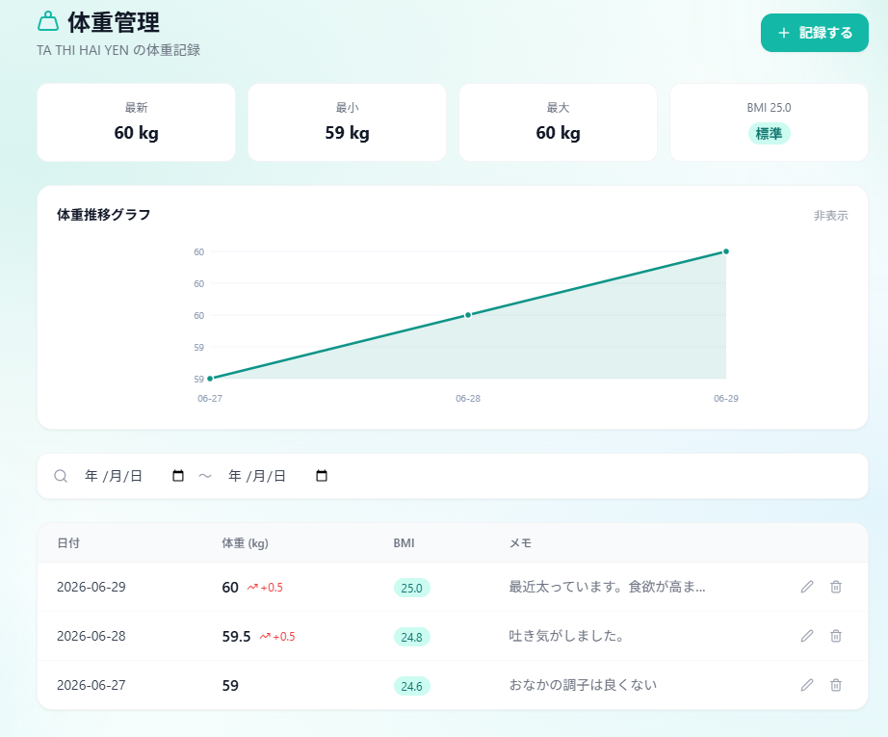

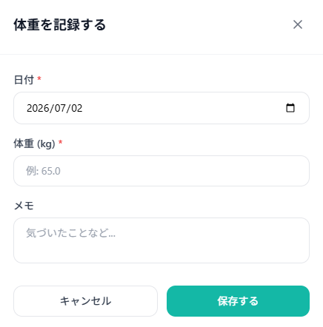
記録がありません
HealthLog
💟
ホーム
体重
睡眠
水分
歩数
山
山田
太郎
本人
ログアウト
メモ―
プロフィール管理
記録する
体重管理
山田 太郎の体重記録
年/月/日
年/月/日
～

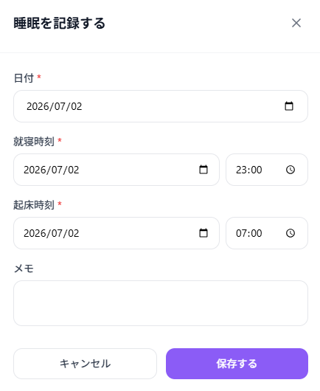
記録がありません
HealthLog
💟
ホーム
体重
睡眠
水分
歩数
山
山田
太郎
本人
ログアウト
メモ―
プロフィール管理
記録する
睡眠管理
山田 太郎の睡眠記録
年/月/日
年/月/日
～

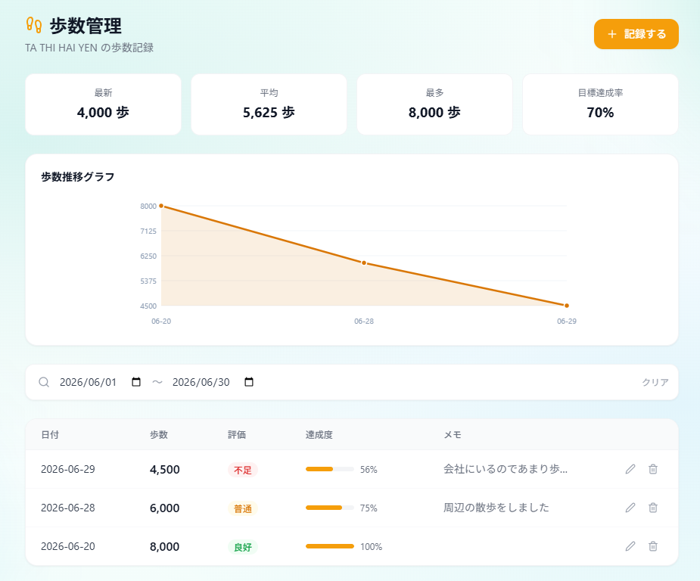

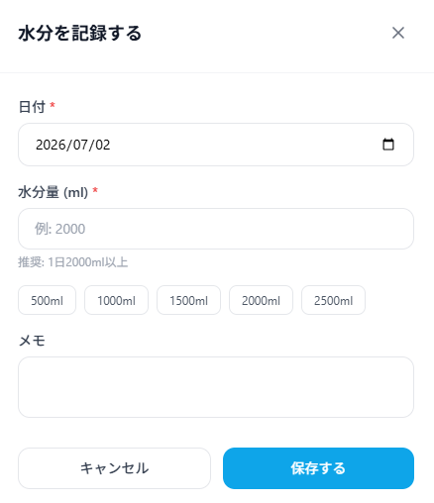
記録がありません
HealthLog
💟
ホーム
体重
睡眠
水分
歩数
山
山田
太郎
本人
ログアウト
メモ―
プロフィール管理
記録する
水分管理
山田 太郎の水分記録
年/月/日
年/月/日
～

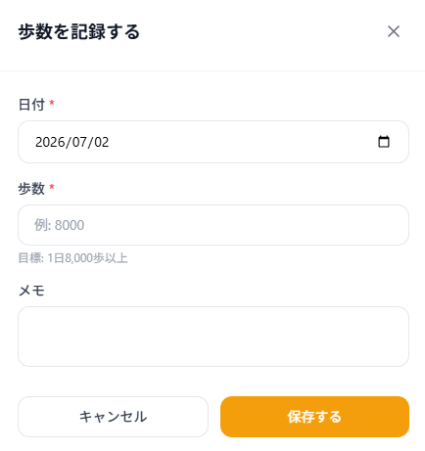
記録がありません
HealthLog
💟
ホーム
体重
睡眠
水分
歩数
山
山田
太郎
本人
ログアウト
メモ―
プロフィール管理
記録する
歩数管理
山田 太郎の歩記録
年/月/日
年/月/日
～

画面遷移図
新規画面
ログイン画面
プロフィール
選択画面
プロフィール
追加画面
ホーム画面
パスワード
変更画面
体重画面
睡眠画面
水分画面
歩数画面
メモ画面
プロフィール画面

